IO関連
詳細設計書 |  | 論理名称 |  | G001 |  |  | システムID | KS | 改訂日 | 2023-06-06
 |  | 物理名称 |  | 勤怠承認詳細画面 |  |  | システム名称 | 勤怠管理システム | 改訂者 | 安雪シン・劉金澤・高菁雨

I/O関連図
勤怠承認一覧
（管理者のみ）
勤怠承認詳細
（管理者のみ）

勤怠実績

パラメータ一覧
No | 論理名称 |  | 物理名称 |  | I/O | 備考
1
2
3
4
5
6
7
8
9
テーブル一覧
No | 論理名称 |  | 物理名称 |  | I/O | 備考
1 | CALENDAR_DATE |  | カレンダー |  | I
2 | T_ATTENDANCE |  | 勤怠実績 |  | I/O
3 | T_STATUS |  | 出勤状態 |  | I
4 | T_EMPLOYEES |  | 社員情報 |  | I
5
6
7
8
9
ファイル一覧
No | 論理名称 |  | 物理名称 |  | I/O | 備考
1
2
3
4
5
6
7
8
9

画面イメージ
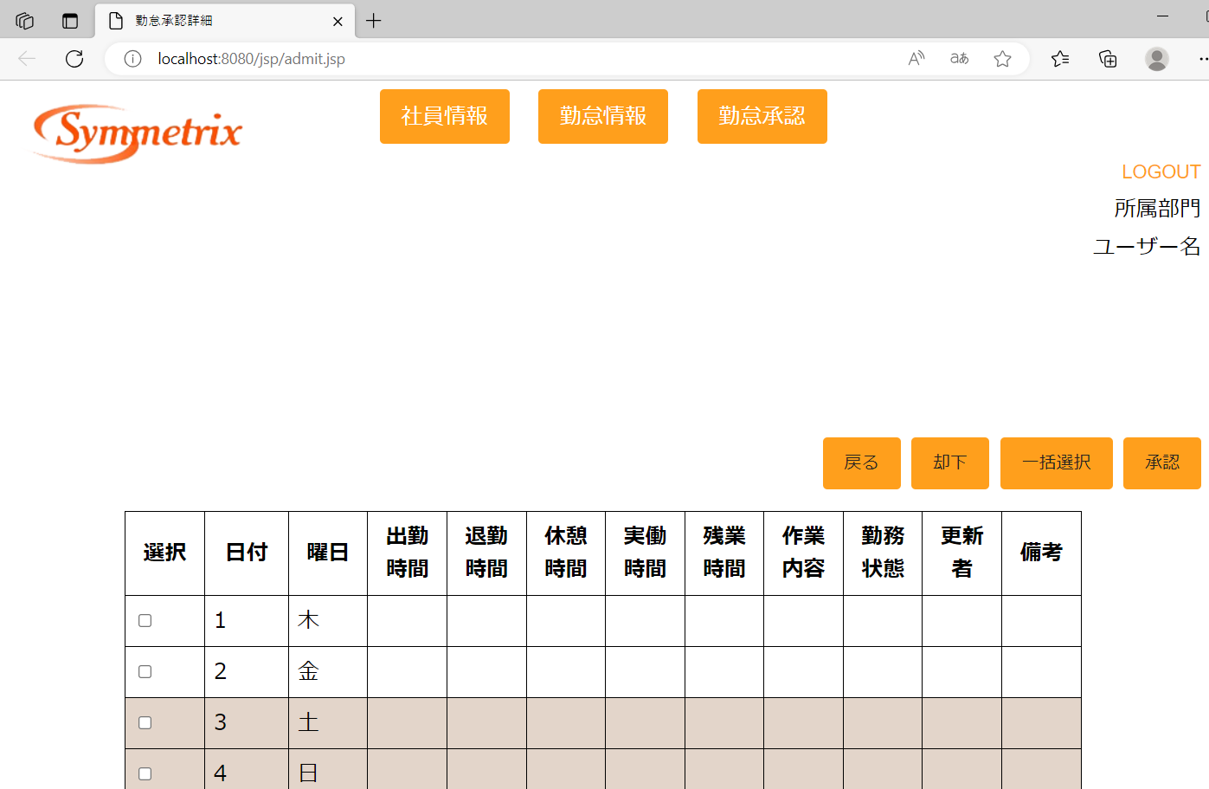
詳細設計書 | 論理名称 | G001 | システムID | KS | 改訂日 | 2023-06-06
 | 物理名称 | 勤怠承認詳細画面 | システム名称 | 勤怠管理システム | 改訂者 | 安雪シン・劉金澤・高菁雨

画面イメージ

